dados
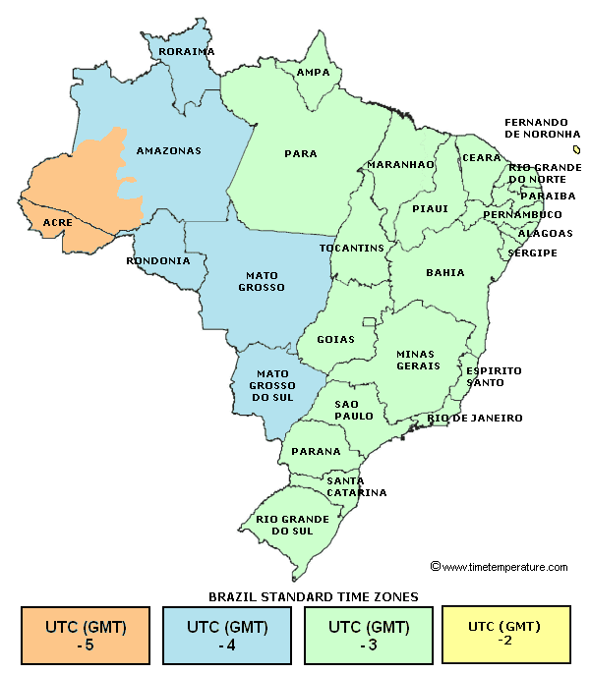
DADOS

Local | rio de janeiro-rj
Latitude (+ to N) | -22.90 | °
Longitude (+ to E) | -43.20 | °
Time Zone (+ to E) | -3
Data inicio inverno | 2017-06-21
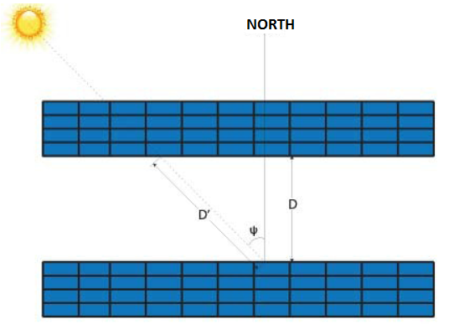
x | 4.40 | m
ϴ | 22.90 | °

RESULTADOS

h | 1.71 | m
2.04 | ≤ D[m] ≤ | 2.53

